关系图
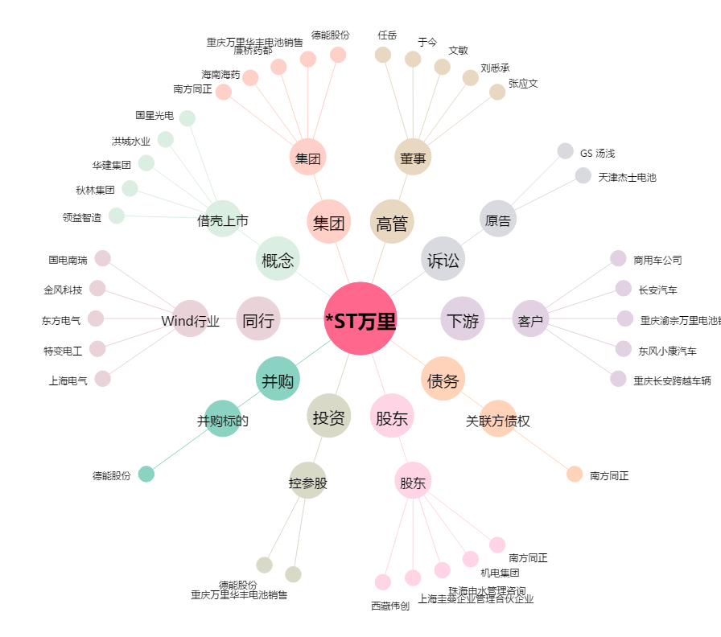
*ST万里[600847.SH] - 关系概览图

